V1.0.0版
序号 | 所属模块 | 缺陷ID | 用例描述 | 项目 | 测试人 | 开发者 | 测试结果 | bug优先级 | bug状态 | 测试步骤 | 开发者是否已修复 | 复测结果
1 | 登录模块 | TE5001 | 登录页面“扫一扫关注新吃货”应修改成“扫一扫关注欣吃货” | 欣吃货项目-点餐收银端 | 邓新慧 |  | 通过 | 低 | 已修复 |  | 是 | 通过
2 | 预定模块 | TE5002 | 预订信息、状态等更改后应立即生效 | 欣吃货项目-点餐收银端 | 邓新慧 |  | 通过 | 中 | 已修复 |  | 是 | 通过
3 | 点餐模块 | TE5003 | 菜品规格口味应默认必选一项 | 欣吃货项目-点餐收银端 | 邓新慧 |  | 通过 | 中 | 关闭 |  | 是 | 需求变更，该问题关闭
4 | 点餐模块 | TE5004 | 菜品切换分类后气泡不应消失 | 欣吃货项目-点餐收银端 | 邓新慧 |  | 通过 | 中 | 已修复 | 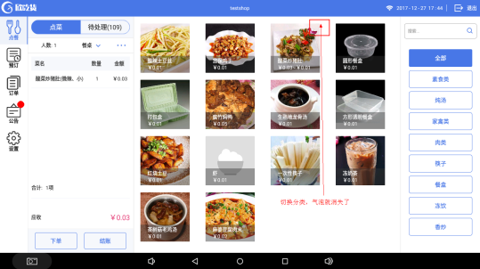 TE5004-1 | 是 | 通过
5 | 点餐模块 | TE5005 | 搜索菜品应覆盖旧的搜索内容 | 欣吃货项目-点餐收银端 | 邓新慧 |  | 通过 | 中 | 已修复 |  | 是 | 通过
6 | 点餐模块 | TE5006 | 菜品规格框内的数量应与列表已点的菜品数量一致 | 欣吃货项目-点餐收银端 | 邓新慧 |  | 通过 | 中 | 已修复 |  | 是 | 通过
7 | 预定模块 | TE5007 | 新增预订信息只选择餐桌类型未选择餐桌系统会停止运行 | 欣吃货项目-点餐收银端 | 邓新慧 |  | 通过 | 高 | 已修复 | 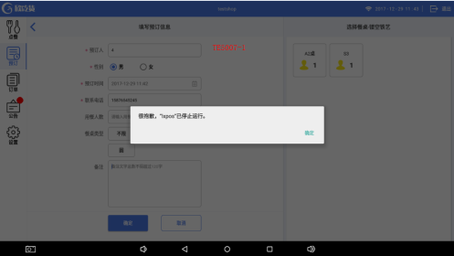 TE5007-1 | 是 | 通过
8 | 结账模块 | TE5008 | 商户端设置是否支持挂账，PAD端显示不正确 | 欣吃货项目-点餐收银端 | 邓新慧 | 何俊龙 | 通过 | 中 | 已修复 |  | 是 | 通过
9 | 结账模块 | TE5009 | 商户端设置抹零取整数“元”但PAD端抹零只抹了分 | 欣吃货项目-点餐收银端 | 邓新慧 | 何俊龙 | 通过 | 中 | 已修复 |  | 是 | 通过
10 | 点餐模块 | TE5010 | PC端下架了菜品，PAD端应立即刷新不显示已下架菜品 | 欣吃货项目-点餐收银端 | 邓新慧 |  | 通过 | 中 | 已修复 | 实际输出：退出系统后重新登录进入才不显示已下架菜品 | 是 | 通过
11 | 待处理模块 | TE5011 | 待处理的未支付订单缺少一个“下单”按钮 | 欣吃货项目-点餐收银端 | 邓新慧 |  | 通过 | 中 | 已修复 |  | 是 | 通过
12 | 点餐模块 | TE5012 | 点菜金额如为“¥1000.03”显示不全 | 欣吃货项目-点餐收银端 | 邓新慧 |  | 通过 | 中 | 已修复 |  | 是 | 通过
13 | 点餐模块 | TE5013 | 点菜规格框应保留上次已选择的口味、数量、金额 | 欣吃货项目-点餐收银端 | 邓新慧 |  | 通过 | 中 | 已修复 | 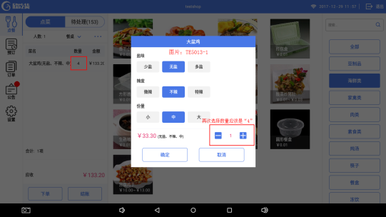 看图：TE5013-1 | 是 | 通过
14 | 登录模块 | TE5014 | 系统异常退出后，登录页面密码栏显示有误 | 欣吃货项目-点餐收银端 | 邓新慧 |  | 通过 | 中 | 已修复 | 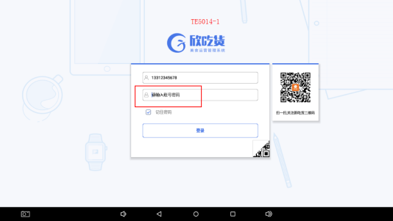 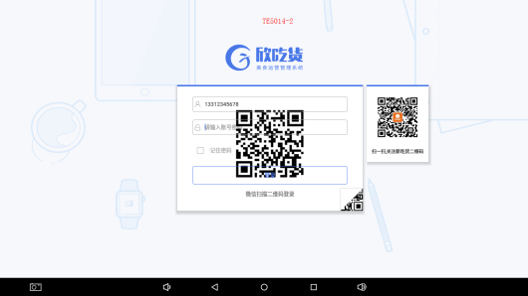 TE5014-1、TE5014-2 | 是 | 通过
15 | 待处理模块 | TE5015 | 待处理中的退款申请的底部按钮错误 | 欣吃货项目-点餐收银端 | 邓新慧 |  | 通过 | 中 | 已修复 |  | 是 | 通过
16 | 点餐模块 | TE5016 | 点餐的“结账”点击是下单成功，返回应清空已点菜的数据 | 欣吃货项目-点餐收银端 | 邓新慧 |  | 通过 | 中 | 已修复 | 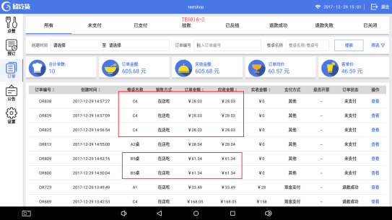 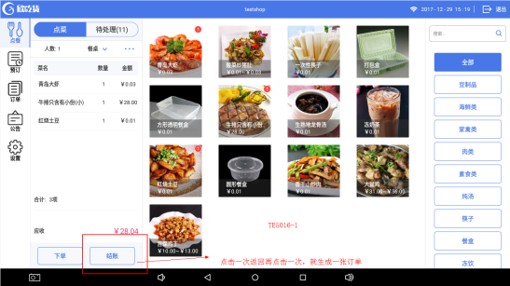 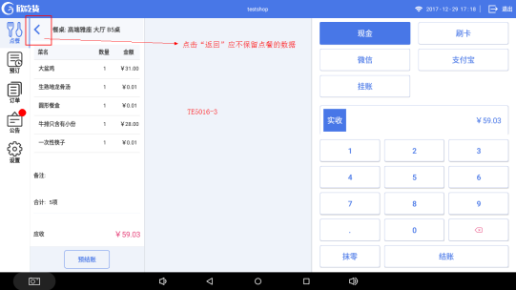 TE5016-1、TE5016-2、TE5016-3 | 是 | 通过
17 | 点餐模块 | TE5017 | 打包弹窗中只有勾选了菜品，才能加减菜品打包的数量 | 欣吃货项目-点餐收银端 | 邓新慧 |  | 通过 | 中 | 已修复 | 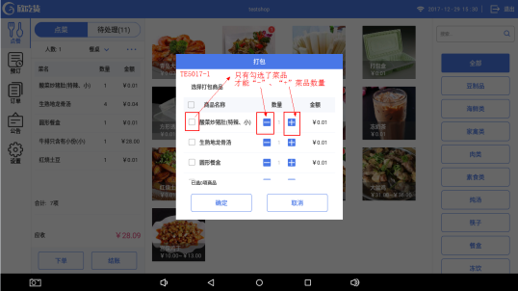 TE5017-1 | 是 | 通过
18 | 点餐模块 | TE5018 | 点餐的菜品如果超出列表，滚动条应一直显示 | 欣吃货项目-点餐收银端 | 邓新慧 |  | 通过 | 中 | 已修复 | 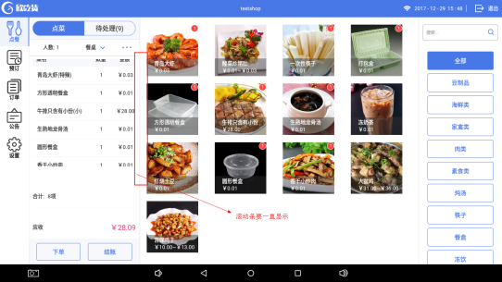 点菜的菜品如果超出列表，新增的菜品在最底部显示 TE5018-1 | 是 | 通过
19 | 待处理模块 | TE5019 | 库存不足时按“下单”按钮应弹出提示信息下单失败 | 欣吃货项目-点餐收银端 | 邓新慧 |  | 通过 | 中 | 已修复 | 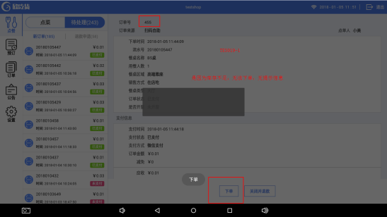 TE5019-1 | 是 | 通过
20 | 点餐模块 | TE5020 | 输入餐牌号应能下单成功 | 欣吃货项目-点餐收银端 | 邓新慧 |  | 通过 | 中 | 已修复 |  | 是 | 通过
21 | 登录模块 | TE5021 | 微信扫码登录成功 | 欣吃货项目-点餐收银端 | 邓新慧 |  | 通过 | 中 | 已修复 |  | 是 | 通过
22 | 点餐模块 | TE5022 | 催单的提示信息不正确 | 欣吃货项目-点餐收银端 | 邓新慧 |  | 通过 | 中 | 已修复 |  | 是 | 通过
23 | 结账模块 | TE5023 | 减免金额未抹零的订单在订单详情页面不应有抹零金额 | 欣吃货项目-点餐收银端 | 邓新慧 | 何俊龙 | 通过 | 中 | 已修复 |  | 是 | 通过
24 | 待处理模块 | TE5024 | 订单里如有餐位费的应显示餐位费 | 欣吃货项目-点餐收银端 | 邓新慧 |  | 通过 | 中 | 已修复 | 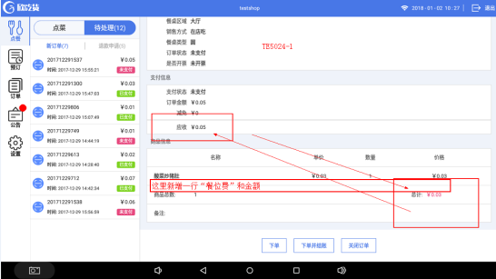 TE5024-1 | 是 | 通过
25 | 预定模块 | TE5025 | 预订列表的来源列显示不正确 | 欣吃货项目-点餐收银端 | 邓新慧 |  | 通过 | 中 | 已修复 |  | 是 | 通过
26 | 预定模块 | TE5026 | 新增预订信息的时间应不能比当前时间早 | 欣吃货项目-点餐收银端 | 邓新慧 | 何俊龙 | 通过 | 中 | 已修复 |  | 是 | 通过
27 | 预定模块 | TE5027 | 填写预订信息页默认餐桌类型为“不限” | 欣吃货项目-点餐收银端 | 邓新慧 |  | 通过 | 低 | 已修复 |  | 是 | 通过
28 | 预定模块 | TE5028 | 填写预订信息页默认餐桌类型为“不限”时应保存成功 | 欣吃货项目-点餐收银端 | 邓新慧 | 何俊龙 | 通过 | 低 | 已修复 |  | 是 | 通过
29 | 待处理模块 | TE5029 | 待处理切换新订单和退款时默认显示第一单订单信息，如无数据的话则为空数据状态 | 欣吃货项目-点餐收银端 | 邓新慧 |  | 通过 | 低 | 已修复 |  | 是 | 通过
30 | 点餐模块 | TE5030 | 菜品应有单行删除功能 | 欣吃货项目-点餐收银端 | 邓新慧 |  | 通过 | 中 | 已修复 |  | 是 | 通过
31 | 设置模块 | TE5031 | 扫码点餐付款后自动下单功能 | 欣吃货项目-点餐收银端 | 邓新慧 | 何俊龙 | 通过 | 中 | 已修复 |  | 是 | 通过
32 | 待处理模块 | TE5032 | 拒绝退款后系统异常退出 | 欣吃货项目-点餐收银端 | 邓新慧 |  | 通过 | 高 | 已修复 |  | 是 | 通过
33 | 点餐模块 | TE5033 | PC端设置菜品定时上架，未在上架时间段内还显示在PAD端 | 欣吃货项目-点餐收银端 | 邓新慧 | 何俊龙 | 通过 | 中 | 已修复 |  | 是 | 通过
34 | 订单模块 | TE5034 | 订单模块的所有操作按钮，管理员账号密码不正确的话无提示操作失败 | 欣吃货项目-点餐收银端 | 邓新慧 |  | 通过 | 中 | 已修复 |  | 是 | 通过
35 | 预定模块 | TE5035 | 新增预订详情无提示操作成功且要跳转至预定的日期 | 欣吃货项目-点餐收银端 | 邓新慧 |  | 通过 | 中 | 已修复 |  | 是 | 通过
36 | 预定模块 | TE5036 | 选中预定列表的一行需有底色 | 欣吃货项目-点餐收银端 | 邓新慧 |  | 通过 | 低 | 已修复 |  | 是 | 通过
37 | 点餐模块 | TE5037 | 搜索菜品功能模糊输入搜索就能显示相应菜品 | 欣吃货项目-点餐收银端 | 邓新慧 |  | 通过 | 低 | 已修复 |  | 是 | 通过
38 | 待处理模块 | TE5038 | 管理员授权弹窗账号密码框点击后应有光标显示 | 欣吃货项目-点餐收银端 | 邓新慧 |  | 通过 | 低 | 已修复 |  | 是 | 通过
39 | 点餐模块 | TE5039 | 如没有选择菜品的话“打包、备注、赠送、清空”那栏也显示 | 欣吃货项目-点餐收银端 | 邓新慧 |  | 通过 | 低 | 已修复 | 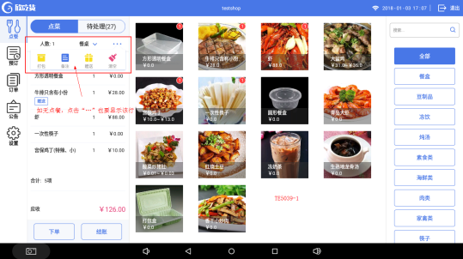 TE5039-1 | 是 | 通过
40 | 待处理模块 | TE5040 | 手机端点了一份打包一份在店吃，收银端不应显示两份都是打包 | 欣吃货项目-点餐收银端 | 邓新慧 | 何俊龙 | 通过 | 中 | 已修复 | 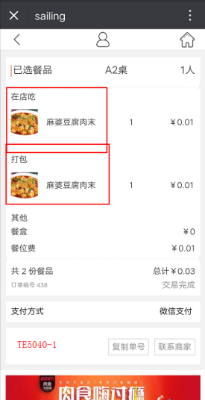 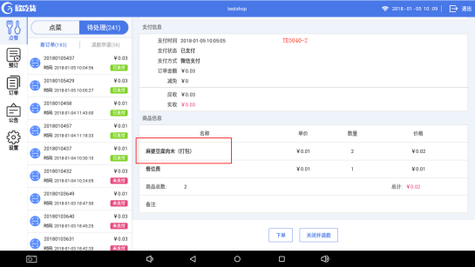 TE5040-1、TE5040-2 | 是 | 通过
41 | 点餐模块 | TE5041 | 一张订单如选择了人数、餐桌/餐牌，未下单或结账，再次点击应保留数据 | 欣吃货项目-点餐收银端 | 邓新慧 |  | 通过 | 中 | 已修复 |  | 是 | 通过
42 | 其它 | TE5042 | PC端职级管理的权限没有对应PAD端 | 欣吃货项目-点餐收银端 | 邓新慧 |  | 不通过 | 中 | 待定 |  |  | 下一版本修改
43 | 点餐模块 | TE5043 | 打包菜品取消操作弹窗如不勾选，点击确定菜品应不变动 | 欣吃货项目-点餐收银端 | 邓新慧 |  | 通过 | 中 | 已修复 | 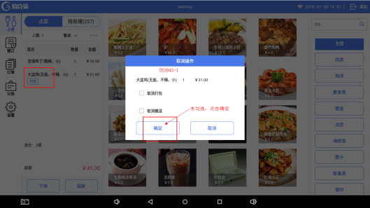 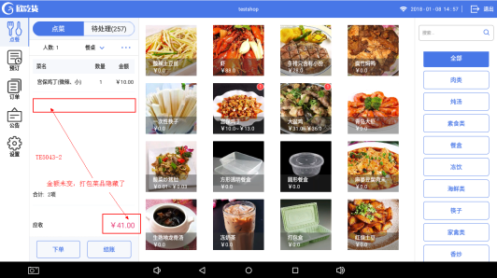 实际输出：点击了确定，打包的菜品隐藏了，金额未变 TE5043-1、TE5043-2 | 是 | 通过
44 | 预定模块 | TE5044 | 新增预订信息的时间如比当前时间早的话，提示信息错误 | 欣吃货项目-点餐收银端 | 邓新慧 |  | 通过 | 中 | 已修复 | 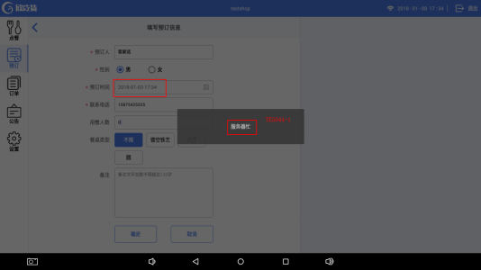 TE5044-1 | 是 | 通过
45 | 点餐模块 | TE5045 | 库存已空跟效果图不一致 | 欣吃货项目-点餐收银端 | 邓新慧 |  | 通过 | 低 | 已修复 |  | 是 | 通过
46 | 点餐模块 | TE5046 | 如菜品在PC端已设置下架，PAD端点菜时含该菜品，下单或结账时，一直在等待，无提示信息 | 欣吃货项目-点餐收银端 | 邓新慧 |  | 通过 | 中 | 已修复 | 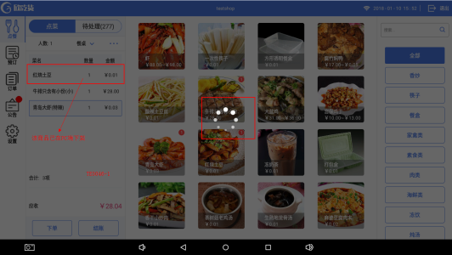 TE5046-1 实际输出： 菜单已剔除菜品，但已点的菜单列表未剔除且下单和结账点击无反应 | 是 | 通过
47 | 点餐模块 | TE5047 | 菜品规格口味不默认选择，每种口味应必选一项才能点击确定 | 欣吃货项目-点餐收银端 | 邓新慧 |  | 通过 | 中 | 已修复 |  | 是 | 通过
48 | 点餐模块 | TE5048 | 打包弹窗中勾选了菜品，点击取消应不保留该操作 | 欣吃货项目-点餐收银端 | 邓新慧 |  | 通过 | 中 | 已修复 | 1.在打包弹窗中勾选菜品 2.点击取消 3.点菜模块的列表里再点击任意菜品（刚刚勾选的菜品会变成打包） | 是 | 通过
49 | 点餐模块 | TE5049 | 打包弹窗中，“商品名称”前的勾选项应是全选弹窗中的菜品 | 欣吃货项目-点餐收银端 | 邓新慧 |  | 通过 | 中 | 已修复 |  | 是 | 通过
50 | 点餐模块 | TE5050 | 有规格的菜品，第一次下单失败后，点击任意菜品行，已选的规格都会消失 | 欣吃货项目-点餐收银端 | 邓新慧 |  | 通过 | 中 | 已修复 | 下单失败的原因有餐桌号不存在，库存不足等 | 是 | 通过
51 | 点餐模块 | TE5051 | 在点菜时，如手机端下单成功，菜品显示模块不应跳转至订单 | 欣吃货项目-点餐收银端 | 邓新慧 |  | 通过 | 中 | 已修复 |  | 是 | 通过
52 | 点餐模块 | TE5052 | 一张订单如填了备注，未下单或结账，再次点击应保留可修改数据 | 欣吃货项目-点餐收银端 | 邓新慧 |  | 通过 | 低 | 已修复 |  | 是 | 通过
53 | 点餐模块 | TE5053 | 菜品库存如已为空，应直接显示库存不足并不能点击 | 欣吃货项目-点餐收银端 | 邓新慧 |  | 通过 | 中 | 已修复 |  | 是 | 通过
54 | 点餐模块 | TE5054 | 在点菜列表里如果是一种菜品不同规格，菜单模块的气泡内数字应是该菜品的总数 | 欣吃货项目-点餐收银端 | 邓新慧 |  | 通过 | 中 | 已修复 | 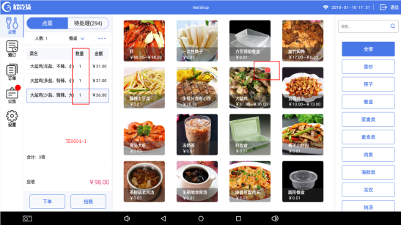 TE5054-1 | 是 | 通过
55 | 点餐模块 | TE5055 | 菜品点击下单时库存不足，显示库存不足并不能点击 | 欣吃货项目-点餐收银端 | 邓新慧 |  | 通过 | 中 | 已修复 | 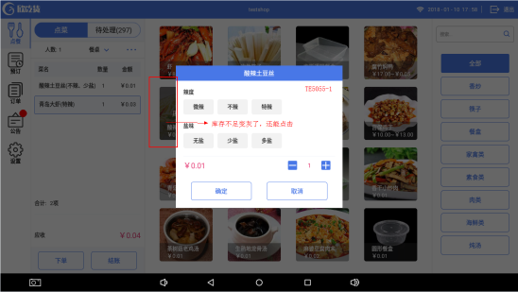 TE5055-1 | 是 | 通过
56 | 点餐模块 | TE5056 | 如页面停留在菜单分类页面时，清空已点的菜，返回首页应所有数据都清空 | 欣吃货项目-点餐收银端 | 邓新慧 |  | 通过 | 中 | 已修复 | 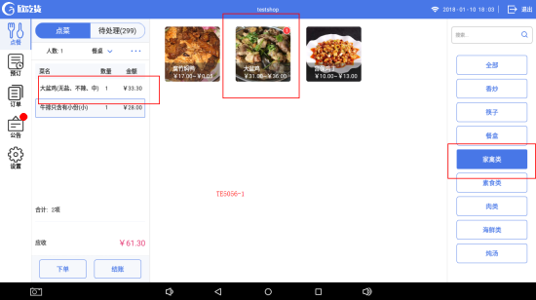 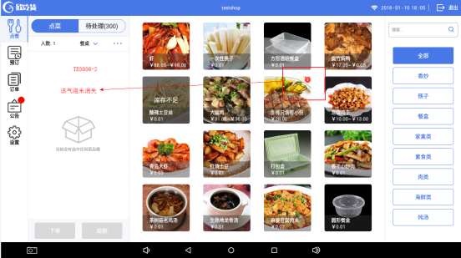 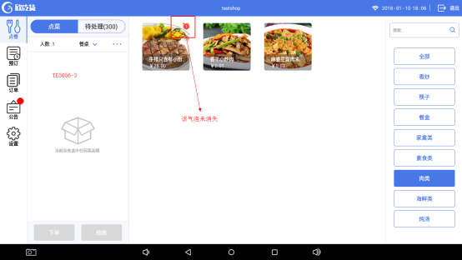 1.选择已点的菜品所属菜单分类页面（TE5056-1） 2.清空已点的菜品 3.应清空所有数据（TE5056-2、TE5056-3） 实际输出：只清空了该页面下的菜品 | 是 | 通过
57 | 点餐模块 | TE5057 | PC端设置定时上/下架，应实时刷新菜单 | 欣吃货项目-点餐收银端 | 邓新慧 |  | 通过 | 中 | 已修复 |  | 是 | 通过
58 | 订单模块 | TE5058 | 未支付的订单，“关闭订单”按键跟效果图不一致 | 欣吃货项目-点餐收银端 | 邓新慧 |  | 通过 | 中 | 已修复 | 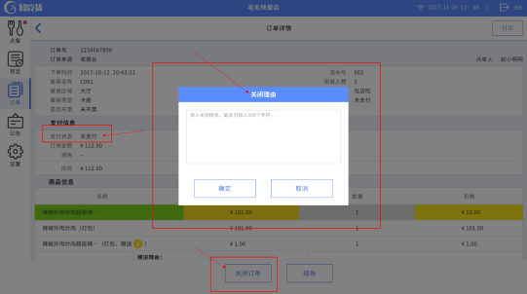 效果图： | 是 | 通过
59 | 订单模块 | TE5059 | 订单模块的关闭订单未弹出操作成功的信息 | 欣吃货项目-点餐收银端 | 邓新慧 |  | 通过 | 低 | 已修复 |  | 是 | 通过
60 | 结账模块 | TE5060 | 含有赠送菜品时结账页面的菜品金额应为0元 | 欣吃货项目-点餐收银端 | 邓新慧 |  | 通过 | 中 | 已修复 |  | 是 | 通过
61 | 结账模块 | TE5061 | 结账时金额应含餐位费 | 欣吃货项目-点餐收银端 | 邓新慧 |  | 通过 | 中 | 已修复 |  | 是 | 通过
62 | 订单模块 | TE5062 | 订单模块按条件搜索后，第二次为空再次搜索应显示该分类下的订单信息 | 欣吃货项目-点餐收银端 | 邓新慧 |  | 通过 | 中 | 已修复 | 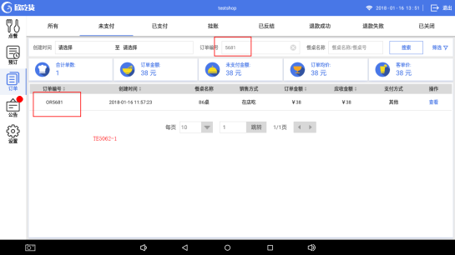 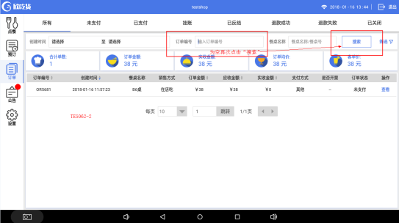 TE5062-1、TE5062-2 | 是 | 通过
63 | 订单模块 | TE5063 | 退出重登录后订单模块不应保留上次搜索输入的记录 | 欣吃货项目-点餐收银端 | 邓新慧 |  | 通过 | 中 | 已修复 |  | 是 | 通过
64 | 待处理模块 | TE5064 | 未付款的订单“下单并结账”应跳转至结账页面 | 欣吃货项目-点餐收银端 | 邓新慧 |  | 通过 | 中 | 已修复 | 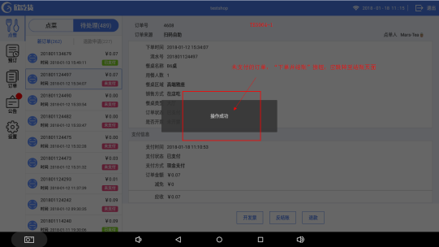 TE5064-1 | 是 | 通过
65 | 点餐模块 | TE5065 | 如后台未上传餐品图片，点菜菜单应有一张默认缺省图 | 欣吃货项目-点餐收银端 | 邓新慧 |  | 通过 | 中 | 已修复 |  | 是 | 通过
66 | 待处理模块 | TE5066 | 待处理里的新订单如下单，订单应去了历史订单，不应显示在“退款申请”列下 | 欣吃货项目-点餐收银端 | 邓新慧 |  | 通过 | 中 | 已修复 |  | 是 | 通过
67 | 点餐模块 | TE5067 | 选了餐桌确定后，再次打开餐桌选择页面，无法选择上次选中的餐桌 | 欣吃货项目-点餐收银端 | 邓新慧 |  | 通过 | 中 | 已修复 |  | 是 | 通过
68 | 点餐模块 | TE5068 | 餐桌选择应是单选项 | 欣吃货项目-点餐收银端 | 邓新慧 |  | 通过 | 中 | 已修复 | 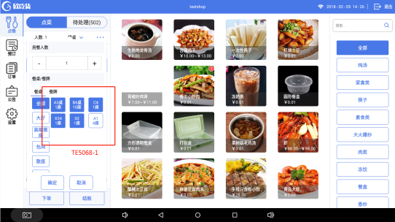 实际输出： 切换餐桌区域选择餐桌（每个区域都能选择一个餐桌） TE5068-1 预期结果： 餐桌应只能选择一张餐桌 | 是 | 通过
69 | 客显屏模块 | TE5069 | 副屏造成的异常闪退 | 欣吃货项目-点餐收银端 | 邓新慧 |  | 通过 | 高 | 已修复 |  | 是 | 通过
70 | 点餐模块 | TE5070 | 点餐模块输入餐牌号后页面未显示 | 欣吃货项目-点餐收银端 | 邓新慧 |  | 通过 | 中 | 已修复 | 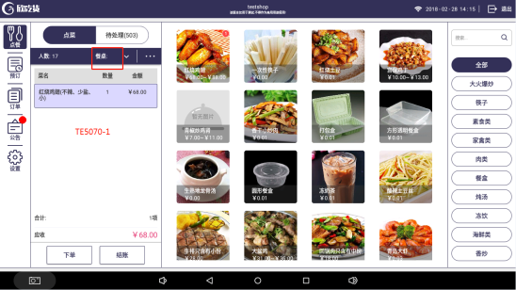 TE5070-1 | 是 | 通过
71 | 点餐模块 | TE5071 | 点餐模块如输入餐牌号后又修改成选定餐桌 | 欣吃货项目-点餐收银端 | 邓新慧 |  | 通过 | 中 | 已修复 | 1.输入餐牌号，确定 2.餐桌改成选择餐桌 3.点菜模块的餐桌显示是正确的，但是订单模块的显示的餐桌是餐牌号 | 是 | 通过
72 | 点餐模块 | TE5072 | 未修改任何餐桌信息餐桌不应被取消选中 | 欣吃货项目-点餐收银端 | 邓新慧 |  | 通过 | 中 | 已修复 | 1.选择餐桌 2.再次打开餐桌信息 3.直接点击确定 餐桌不应被取消选中 | 是 | 通过
73 | 设置模块 | TE5073 | 基础设置里“启动客显屏显示”开启关闭操作应立即生效 | 欣吃货项目-点餐收银端 | 邓新慧 |  | 通过 | 中 | 已修复 | 实际输出： 点了“<”返回按键才保存了操作 | 是 | 通过
74 | 公告模块 | TE5074 | 公告默认显示第一行内容，如无内容按效果图展示 | 欣吃货项目-点餐收银端 | 邓新慧 |  | 通过 | 中 | 已修复 | 实际输出： 无公告内容右侧显示空白 | 是 | 通过
75 | 订单模块 | TE5075 | 订单模块的下方按钮是一样长宽 | 欣吃货项目-点餐收银端 | 邓新慧 |  | 通过 | 低 | 已修复 |  | 是 | 通过
76 | 公告模块 | TE5076 | 公告内容字体大小显示不正确 | 欣吃货项目-点餐收银端 | 邓新慧 |  | 通过 | 低 | 已修复 | 实际输出： 内容（24pt）与公告标题（12pt）显示一致 | 是 | 通过
77 | 预定模块 | TE5077 | 预定修改餐桌类型为“不限”修改失败 | 欣吃货项目-点餐收银端 | 邓新慧 |  | 通过 | 中 | 已修复 | 1.预定选择了一个固定餐桌 2.修改餐桌类型为“不限” 实际输出： 修改失败，显示的是之前选择的餐桌 | 是 | 通过
78 | 点餐模块 | TE5078 | 如无备注内容，已点菜品清单应延长覆盖备注区域 | 欣吃货项目-点餐收银端 | 邓新慧 |  | 通过 | 中 | 已修复 | 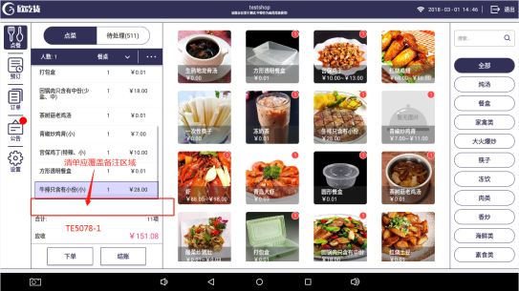 TE5078-1 | 是 | 通过
79 | 点餐模块 | TE5079 | 新消息的气泡效果与效果图不一致 | 欣吃货项目-点餐收银端 | 邓新慧 |  | 通过 | 低 | 已修复 |  | 是 | 通过
80 | 设置模块 | TE5080 | 订单详情、打印设置的标题效果与效果图不一致 | 欣吃货项目-点餐收银端 | 邓新慧 |  | 通过 | 低 | 已修复 |  | 是 | 通过
81 | 登录模块 | TE5081 | 如无创建和加入店铺，应有弹窗，退出返回登录页面 | 欣吃货项目-点餐收银端 | 邓新慧 |  | 通过 | 低 | 已修复 |  | 是 | 通过
82 | 登录模块 | TE5082 | 登录时和效果图不一致 | 欣吃货项目-点餐收银端 | 邓新慧 |  | 通过 | 低 | 已修复 |  | 是 | 通过
83 | 登录模块 | TE5083 | 登录失败弹窗内容不一致 | 欣吃货项目-点餐收银端 | 邓新慧 |  | 通过 | 低 | 已修复 |  | 是 | 通过
84 | 登录模块 | TE5084 | 登录页面账号或密码错误与效果图不一致 | 欣吃货项目-点餐收银端 | 邓新慧 |  | 通过 | 低 | 已修复 | 提示语的“！”删掉 | 是 | 通过
85 | 订单模块 | TE5085 | 退款失败多了一行“退款时间” | 欣吃货项目-点餐收银端 | 邓新慧 | 何俊龙 | 通过 | 中 | 已修复 |  | 是 | 通过
86 | 订单模块 | TE5086 | 退款成功应加上“实收金额” | 欣吃货项目-点餐收银端 | 邓新慧 | 何俊龙 | 通过 | 中 | 已修复 |  | 是 | 通过
87 | 订单模块 | TE5087 | 退款成功订单的退款金额显示错误 | 欣吃货项目-点餐收银端 | 邓新慧 | 何俊龙 | 通过 | 中 | 已修复 |  | 是 | 通过
88 | 订单模块 | TE5088 | 已下单的订单反结账操作成功弹窗与效果图不一致 | 欣吃货项目-点餐收银端 | 邓新慧 |  | 通过 | 低 | 已修复 |  | 是 | 通过
89 | 点餐模块 | TE5089 | 搜索商品的菜品气泡显示不正确 | 欣吃货项目-点餐收银端 | 邓新慧 |  | 通过 | 中 | 已修复 | 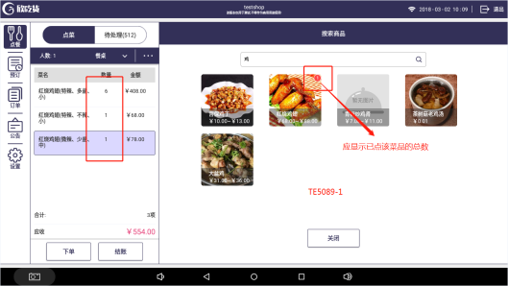 TE5089-1 | 是 | 通过
90 | 点餐模块 | TE5090 | 菜品规格不一致应单独新增一行显示 | 欣吃货项目-点餐收银端 | 邓新慧 |  | 通过 | 中 | 已修复 | 实际输出： 菜品规格选择不一致时，在同一行只新增了数量 | 是 | 通过
91 | 点餐模块 | TE5091 | 微信端催单，收银端无提示信息 | 欣吃货项目-点餐收银端 | 邓新慧 | 何俊龙 | 通过 | 中 | 已修复 |  | 是 | 通过
92 | 结账模块 | TE5092 | 结账页面无默认选择哪种支付方式，与效果图不一致 | 欣吃货项目-点餐收银端 | 邓新慧 |  | 通过 | 低 | 已修复 |  | 是 | 通过
93 | 结账模块 | TE5093 | 挂账的客户信息为必填项 | 欣吃货项目-点餐收银端 | 邓新慧 |  | 通过 | 中 | 已修复 |  | 是 | 通过
94 | 结账模块 | TE5094 | 挂账的弹窗应有光标 | 欣吃货项目-点餐收银端 | 邓新慧 |  | 通过 | 低 | 已修复 |  | 是 | 通过
95 | 点餐模块 | TE5095 | 点完餐以后餐桌应是不保留数据 | 欣吃货项目-点餐收银端 | 邓新慧 |  | 通过 | 中 | 已修复 | 实际输出： 下单或结账后，新订单的餐桌信息弹窗显示选中了上一张订单选中的餐桌 | 是 | 通过
96 | 订单模块 | TE5096 | 挂账、已关闭的订单跟效果图内容不一致 | 欣吃货项目-点餐收银端 | 邓新慧 | 何俊龙 | 通过 | 中 | 已修复 | 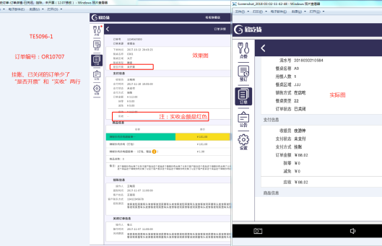 注：需求变更，是否开票那行去掉不显示。 TE5096-1 | 是 | 通过
97 | 订单模块 | TE5097 | 订单模块的挂账列表和效果图不一致 | 欣吃货项目-点餐收银端 | 邓新慧 |  | 通过 | 中 | 已修复 | 少了“客户姓名”和“客户联系电话”两列 | 是 | 通过
98 | 订单模块 | TE5098 | 订单模块的筛选弹窗和效果图不一致 | 欣吃货项目-点餐收银端 | 邓新慧 |  | 通过 | 低 | 已修复 | 具体看效果图 | 是 | 通过
99 | 订单模块 | TE5099 | 订单模块的table栏样式和效果图不一致 | 欣吃货项目-点餐收银端 | 邓新慧 |  | 通过 | 低 | 已修复 |  | 是 | 通过
100 | 订单模块 | TE5100 | “开发票”、“红冲”按钮先隐藏 | 欣吃货项目-点餐收银端 | 邓新慧 | 何俊龙 | 通过 | 低 | 已修复 |  | 是 | 通过
101 | 订单模块 | TE5101 | 订单模块的“退款成功”的筛选和效果图不一致 | 欣吃货项目-点餐收银端 | 邓新慧 |  | 通过 | 低 | 已修复 |  | 是 | 通过
102 | 订单模块 | TE5102 | “餐桌名称”应是“餐桌名称/餐牌号” | 欣吃货项目-点餐收银端 | 邓新慧 |  | 通过 | 中 | 已修复 | 订单模块的包括列表和筛选框都要改 | 是 | 通过
103 | 订单模块 | TE5103 | 筛选窗切换“订单编号”、“餐桌名称”时屏幕上移闪烁 | 欣吃货项目-点餐收银端 | 邓新慧 |  | 通过 | 中 | 已修复 |  | 是 | 通过
104 | 订单模块 | TE5104 | 待处理中“关闭并退款”已支付的订单后，订单模块应显示的是“退款原因”和“退款时间” | 欣吃货项目-点餐收银端 | 邓新慧 | 何俊龙 | 通过 | 中 | 关闭 |  | 是 | 需求变更，问题关闭
105 | 结账模块 | TE5105 | 商户端设置不支持抹零的话，结账页面抹零按钮应为灰色不可点击状态 | 欣吃货项目-点餐收银端 | 邓新慧 |  | 通过 | 中 | 已修复 |  | 是 | 通过
106 | 订单模块 | TE5106 | 订单table栏不能滑动 | 欣吃货项目-点餐收银端 | 邓新慧 |  | 通过 | 中 | 已修复 |  | 是 | 通过
107 | 订单模块 | TE5107 | 订单页面不能滑动切换 | 欣吃货项目-点餐收银端 | 邓新慧 |  | 通过 | 中 | 已修复 |  | 是 | 通过
108 | 订单模块 | TE5108 | 订单table栏顶部线条应为1px | 欣吃货项目-点餐收银端 | 邓新慧 |  | 通过 | 低 | 已修复 |  | 是 | 通过
109 | 待处理模块 | TE5109 | 待处理模块的订单详情页与效果图不一致 | 欣吃货项目-点餐收银端 | 邓新慧 |  | 通过 | 低 | 已修复 |  | 是 | 通过
110 | 点餐模块 | TE5110 | 点菜模块页面与效果图不一致 | 欣吃货项目-点餐收银端 | 邓新慧 |  | 通过 | 低 | 已修复 | 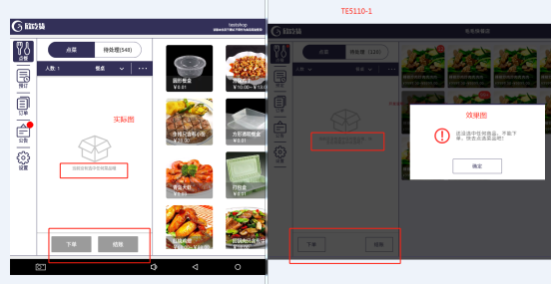 TE5110-1 | 是 | 通过
111 | 点餐模块 | TE5111 | 已打包赠送的菜品应长按后弹出取消操作弹窗 | 欣吃货项目-点餐收银端 | 邓新慧 |  | 通过 | 中 | 已修复 |  | 是 | 通过
112 | 待处理模块 | TE5112 | 未下单的订单不应显示在“未付订单”列表里 | 欣吃货项目-点餐收银端 | 邓新慧 |  | 通过 | 中 | 已修复 |  | 是 | 通过
113 | 点餐模块 | TE5113 | 整单备注最多可输入80个字符 | 欣吃货项目-点餐收银端 | 邓新慧 |  | 通过 | 低 | 已修复 | 实际输出： 整单备注最多可输入300个字符 | 是 | 通过
114 | 点餐模块 | TE5114 | 点餐模块的扩展菜单和效果图不一致 | 欣吃货项目-点餐收银端 | 邓新慧 |  | 通过 | 中 | 已修复 | 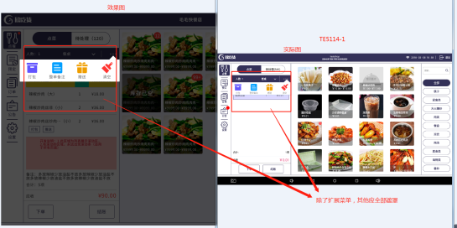 TE5114-1 | 是 | 通过
115 | 点餐模块 | TE5115 | 整单备注删除内容后确定，点菜页面不应显示上次保存的内容 | 欣吃货项目-点餐收银端 | 邓新慧 |  | 通过 | 中 | 已修复 |  | 是 | 通过
116 | 客显屏模块 | TE5116 | 客显屏显示内容不全 | 欣吃货项目-点餐收银端 | 邓新慧 |  | 通过 | 中 | 已修复 |  | 是 | 通过
117 | 点餐模块 | TE5117 | 自上而下依次删除菜品时程序异常 | 欣吃货项目-点餐收银端 | 邓新慧 |  | 通过 | 中 | 已修复 |  | 是 | 通过
118 | 设置模块 | TE5118 | 添加打印机的点击效果跟效果图不一致 | 欣吃货项目-点餐收银端 | 邓新慧 |  | 通过 | 低 | 已修复 |  | 是 | 通过
119 | 设置模块 | TE5119 | 打印票据管理的模板单据跟效果图不一致 | 欣吃货项目-点餐收银端 | 邓新慧 |  | 通过 | 低 | 已修复 | 左边板块应缩小 | 是 | 通过
120 | 设置模块 | TE5120 | 设置模块页面图标与效果图不一致 | 欣吃货项目-点餐收银端 | 邓新慧 |  | 通过 | 中 | 已修复 |  | 是 | 通过
121 | 打印模块 | TE5121 | 添加打印机的页面“打印菜品类别”应默认有一行类别 | 欣吃货项目-点餐收银端 | 邓新慧 |  | 通过 | 中 | 关闭 | 编辑打印机时默认类别不应隐藏 | 是 | 需求变更，问题关闭
122 | 设置模块 | TE5122 | 问题反馈少一个“取消”按钮 | 欣吃货项目-点餐收银端 | 邓新慧 |  | 通过 | 中 | 已修复 |  | 是 | 通过
123 | 待处理模块 | TE5123 | 第一张未付订单内容未显示 | 欣吃货项目-点餐收银端 | 邓新慧 |  | 通过 | 中 | 已修复 |  | 是 | 通过
124 | 打印模块 | TE5124 | 小票反结账金额不应为0 | 欣吃货项目-点餐收银端 | 邓新慧 | 何俊龙 | 通过 | 中 | 已修复 | 原单实付金额是多少就是多少 | 是 | 通过
125 | 打印模块 | TE5125 | 手机扫码下单的话小票备注不应显示“null” | 欣吃货项目-点餐收银端 | 邓新慧 | 何俊龙 | 通过 | 中 | 已修复 |  | 是 | 通过
126 | 打印模块 | TE5126 | 手机扫码的订单结账后操作员显示为空 | 欣吃货项目-点餐收银端 | 邓新慧 | 何俊龙 | 通过 | 中 | 已修复 |  | 是 | 通过
127 | 打印模块 | TE5127 | 手机扫码的订单下单后应打印点菜单 | 欣吃货项目-点餐收银端 | 邓新慧 |  | 通过 | 中 | 已修复 |  | 是 | 通过
128 | 订单模块 | TE5128 | 订单模块数据为空时跟效果图不一致 | 欣吃货项目-点餐收银端 | 邓新慧 |  | 通过 | 低 | 已修复 | 预期输出：暂无历史订单 实际输出：暂无搜索结果 | 是 | 通过
129 | 公告模块 | TE5129 | 公告table栏应固定不动 | 欣吃货项目-点餐收银端 | 邓新慧 |  | 通过 | 中 | 已修复 |  | 是 | 通过
130 | 设置模块 | TE5130 | 打印机设置应保存在店铺里 | 欣吃货项目-点餐收银端 | 邓新慧 |  | 通过 | 中 | 已修复 |  | 是 | 通过
131 | 公告模块 | TE5131 | 底部分页下拉菜单选择后应立即显示相应的行数 | 欣吃货项目-点餐收银端 | 邓新慧 |  | 通过 | 中 | 已修复 |  | 是 | 通过
132 | 公告模块 | TE5132 | 系统公告打不开内容 | 欣吃货项目-点餐收银端 | 邓新慧 |  | 通过 | 中 | 已修复 |  | 是 | 通过
133 | 点餐模块 | TE5133 | 如未选择餐桌或输入餐牌号，确定按钮为不可点击状态 | 欣吃货项目-点餐收银端 | 邓新慧 |  | 通过 | 中 | 已修复 |  | 是 | 通过
134 | 预定模块 | TE5134 | 预定的餐桌类型选择为“不限”时应显示“--” | 欣吃货项目-点餐收银端 | 邓新慧 | 何俊龙 | 通过 | 中 | 已修复 |  | 是 | 通过
135 | 预定模块 | TE5135 | 预定模块的列表内容不能左右滑动 | 欣吃货项目-点餐收银端 | 邓新慧 |  | 通过 | 中 | 已修复 |  | 是 | 通过
136 | 点餐模块 | TE5136 | 点菜模块的“菜品 、数量 、金额”是固定不能滑动的 | 欣吃货项目-点餐收银端 | 邓新慧 |  | 通过 | 中 | 已修复 |  | 是 | 通过
137 | 预定模块 | TE5137 | 预定模块与效果图不一致 | 欣吃货项目-点餐收银端 | 邓新慧 |  | 通过 | 中 | 已修复 | 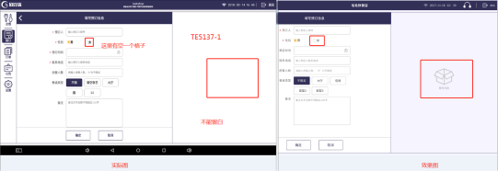 TE5137-1 预期结果： 1.预定列表如无数据时右侧应显示暂无内容； 2.预定列表如有数据时右侧应显示第一条的内容； 3.填写预定信息时，默认选中餐桌类型为“不限”右侧应显示暂无内容 | 是 | 通过
138 | 登录模块 | TE5138 | 登录页面的微信扫码下单字错了 | 欣吃货项目-点餐收银端 | 邓新慧 |  | 通过 | 低 | 已修复 |  | 是 | 通过
139 | 订单模块 | TE5139 | 进入或切换至订单模块后订单编号栏应无光标闪烁 | 欣吃货项目-点餐收银端 | 邓新慧 |  | 通过 | 中 | 已修复 |  | 是 | 通过
140 | 预定模块 | TE5140 | 预定的时间控件做成和订单模块的时间控件一致 | 欣吃货项目-点餐收银端 | 邓新慧 |  | 通过 | 中 | 已修复 |  | 是 | 通过
141 | 预定模块 | TE5141 | 预定模块修改内容报错后选择“取消”不应保留数据 | 欣吃货项目-点餐收银端 | 邓新慧 |  | 通过 | 中 | 已修复 |  | 是 | 通过
142 | 公告模块 | TE5142 | 公告模块标题和内容显示不符 | 欣吃货项目-点餐收银端 | 邓新慧 |  | 通过 | 中 | 已修复 | 实际输出： 显示上一条的内容 | 是 | 通过
143 | 公告模块 | TE5143 | 如有新系统公告消息或新待处理订单应有红点显示 | 欣吃货项目-点餐收银端 | 邓新慧 |  | 通过 | 中 | 已修复 |  | 是 | 通过
144 | 点餐模块 | TE5144 | 菜品如库存为空时登录后菜单应显示库存为空效果 | 欣吃货项目-点餐收银端 | 邓新慧 |  | 通过 | 中 | 已修复 |  | 是 | 通过
145 | 待处理模块 | TE5145 | 待处理订单应点击下单后才打印相应菜单 | 欣吃货项目-点餐收银端 | 邓新慧 |  | 通过 | 中 | 已修复 | 实际输出： 如餐品存量不足下单失败，再点击其他订单时，会打印出菜单 | 是 | 通过
146 | 点餐模块 | TE5146 | 打包弹窗与效果图不一致 | 欣吃货项目-点餐收银端 | 邓新慧 |  | 通过 | 低 | 已修复 |  | 是 | 通过
147 | 打印模块 | TE5147 | 小票服务员行未显示 | 欣吃货项目-点餐收银端 | 邓新慧 | 何俊龙 | 通过 | 中 | 已修复 |  | 是 | 通过
148 | 打印模块 | TE5148 | 小票减免金额未显示 | 欣吃货项目-点餐收银端 | 邓新慧 | 何俊龙 | 通过 | 中 | 已修复 |  | 是 | 通过
149 | 打印模块 | TE5149 | 小票现金支付金额显示错误 | 欣吃货项目-点餐收银端 | 邓新慧 | 何俊龙 | 通过 | 中 | 已修复 |  | 是 | 通过
150 | 设置模块 | TE5150 | 添加打印机页面与效果图不一致 | 欣吃货项目-点餐收银端 | 邓新慧 |  | 通过 | 低 | 关闭 |  | 是 | 问题已关闭
151 | 设置模块 | TE5151 | 编辑已存在的打印机的标题应是“编辑打印机” | 欣吃货项目-点餐收银端 | 邓新慧 |  | 通过 | 低 | 已修复 | 实际输出： 点击“编辑”后，页面显示的标题是“添加打印机” | 是 | 通过
152 | 打印模块 | TE5152 | 打印机设置删除打印菜品类别失败 | 欣吃货项目-点餐收银端 | 邓新慧 |  | 通过 | 中 | 关闭 |  | 是 | 需求变更，问题关闭
153 | 预定模块 | TE5153 | 预定模块备注如无内容应显示“--” | 欣吃货项目-点餐收银端 | 邓新慧 |  | 通过 | 中 | 已修复 |  | 是 | 通过
154 | 订单模块 | TE5154 | 订单模块退款成功筛选功能 | 欣吃货项目-点餐收银端 | 邓新慧 |  | 通过 | 中 | 已修复 | 实际输出: 输入餐桌名称后，订单编号行也出现相同内容 | 是 | 通过
155 | 订单模块 | TE5155 | 订单挂账保存失败 | 欣吃货项目-点餐收银端 | 邓新慧 |  | 通过 | 中 | 已修复 | 实际输出： 输入客户信息，点击“确定”，报错并退出登录 | 是 | 通过
156 | 公告模块 | TE5156 | 公告模块选择一条公告消息后应有选中的效果 | 欣吃货项目-点餐收银端 | 邓新慧 |  | 通过 | 中 | 已修复 |  | 是 | 通过
157 | 点餐模块 | TE5157 | 滑动删除菜品按键的效果与效果图不一致 | 欣吃货项目-点餐收银端 | 邓新慧 |  | 通过 | 低 | 已修复 |  | 是 | 通过
158 | 设置模块 | TE5158 | 按时间排序排序不正确 | 欣吃货项目-点餐收银端 | 邓新慧 |  | 通过 | 中 | 已修复 | 对比数据库菜品最后修改时间，菜单无按时间从最新至最旧排序 | 是 | 通过
159 | 设置模块 | TE5159 | 按热度排序排序不正确 | 欣吃货项目-点餐收银端 | 邓新慧 |  | 通过 | 中 | 已修复 | 菜单无按销量最多至最少排序 | 是 | 通过
160 | 点餐模块 | TE5160 | 整单备注与效果图不一致 | 欣吃货项目-点餐收银端 | 邓新慧 |  | 通过 | 低 | 已修复 | 1.框框是直角 2.输入备注无光标闪烁 | 是 | 通过
161 | 打印模块 | TE5161 | 小票上未显示操作员姓名 | 欣吃货项目-点餐收银端 | 邓新慧 | 何俊龙 | 通过 | 中 | 已修复 | 实际输出： 除“结账单”小票以外，其他小票“服务员”，“操作员”都未显示 | 是 | 通过
162 | 设置模块 | TE5162 | 登录账号后打印机是未连接状态应不能打印小票 | 欣吃货项目-点餐收银端 | 邓新慧 |  | 通过 | 中 | 已修复 |  | 是 | 通过
163 | 登录模块 | TE5163 | 微信扫码登录时手机端页面不能为空 | 欣吃货项目-点餐收银端 | 邓新慧 | 柳慧 | 通过 | 中 | 已修复 |  | 是 | 通过
164 | 点餐模块 | TE5164 | 无网络状态下点菜下单时弹出提示语消失后未做超时处理 | 欣吃货项目-点餐收银端 | 邓新慧 |  | 通过 | 中 | 已修复 |  | 是 | 通过
165 | 设置模块 | TE5165 | 打印机识别或检测未做超时处理 | 欣吃货项目-点餐收银端 | 邓新慧 |  | 通过 | 中 | 已修复 |  | 是 | 通过
166 | 点餐模块 | TE5166 | 餐时设置功能 | 欣吃货项目-点餐收银端 | 邓新慧 | 何俊龙 | 通过 | 中 | 关闭 |  | 是 | 问题重复，关闭
167 | 登录模块 | TE5167 | 商家后台未授权登录收银端，收银端登录提示语不正确 | 欣吃货项目-点餐收银端 | 邓新慧 |  | 通过 | 中 | 已修复 | 预期结果： 未获得授权登录，请联系店铺管理员进行设置 实际输出： 提示服务器忙 | 是 | 通过
168 | 其它 | TE5168 | 除了“设置模块”，其他模块切换时应保留页面 | 欣吃货项目-点餐收银端 | 邓新慧 |  | 不通过 | 中 | 待定 | 如需停留在结账页面需调整结构 |  | 下一版本修改
169 | 打印模块 | TE5169 | 小票结账单上服务员和操作员不应为空 | 欣吃货项目-点餐收银端 | 邓新慧 |  | 通过 | 中 | 关闭 |  | 是 | 问题重复，关闭
170 | 点餐模块 | TE5170 | 分类不在设置的餐时内菜单应不显示菜品 | 欣吃货项目-点餐收银端 | 邓新慧 |  | 通过 | 中 | 关闭 |  |  | 问题重复，关闭
171 | 结账模块 | TE5171 | 结账页面如已上传个人收款图片二维码不应显示在主扫下 | 欣吃货项目-点餐收银端 | 邓新慧 |  | 通过 | 中 | 已修复 |  | 是 | 通过
172 | 订单模块 | TE5172 | 分页组件与效果图不一致 | 欣吃货项目-点餐收银端 | 邓新慧 |  | 通过 | 中 | 已修复 | 订单、公告的分页组件和订单模块的筛选下拉选择 | 是 | 通过
173 | 设置模块 | TE5173 | 同一个店铺同一个设备不同账号应保留已添加的打印机 | 欣吃货项目-点餐收银端 | 邓新慧 |  | 通过 | 中 | 已修复 |  | 是 | 通过
174 | 客显屏模块 | TE5174 | 客显屏与效果图不一致 | 欣吃货项目-点餐收银端 | 邓新慧 |  | 通过 | 中 | 已修复 |  | 是 | 通过
175 | 设置模块 | TE5175 | 打印菜品类别的二级分类保存失败 | 欣吃货项目-点餐收银端 | 邓新慧 |  | 通过 | 中 | 已修复 | 异常退出，保存失败 | 是 | 通过
176 | 结账模块 | TE5176 | 结账页面与效果图不一致 | 欣吃货项目-点餐收银端 | 邓新慧 |  | 通过 | 中 | 已修复 | “挂账”页面不能留白 | 是 | 通过
177 | 设置模块 | TE5177 | 已更新至最新版本后不应每次登录都弹出提示更新窗 | 欣吃货项目-点餐收银端 | 邓新慧 |  | 通过 | 中 | 已修复 |  | 是 | 通过
178 | 登录模块 | TE5178 | 无网络状态下选择店铺时异常退出 | 欣吃货项目-点餐收银端 | 邓新慧 |  | 通过 | 高 | 已修复 |  | 是 | 通过
179 | 打印模块 | TE5179 | 打印机详情页与效果图不一致 | 欣吃货项目-点餐收银端 | 邓新慧 |  | 通过 | 中 | 已修复 | 预期结果： 1.删除类别的删除应是红色的 2.类别下拉选择跟效果图不一致 | 是 | 通过
180 | 设置模块 | TE5180 | 登录店铺后如已存在打印机数据，连接状态点击没反应 | 欣吃货项目-点餐收银端 | 邓新慧 |  | 通过 | 中 | 已修复 |  | 是 | 通过
181 | 点餐模块 | TE5181 | 点餐逻辑 | 欣吃货项目-点餐收银端 | 邓新慧 |  | 不通过 | 中 | 待定 | 1.点餐的“结账”按钮点击是未下单进入结账页面。 2.返回不清空已点菜的数据 3.“预结账”是下了单，会打印预结账单，页面跳转至菜单首页 |  | 需求变更，下一版本修改
182 | 其它 | TE5182 | 一级权限控制页面布局 | 欣吃货项目-点餐收银端 | 邓新慧 |  | 通过 | 中 | 已修复 |  | 是 | 通过
183 | 点餐模块 | TE5183 | 餐桌信息窗口选定后如无修改内容也可点击确定 | 欣吃货项目-点餐收银端 | 邓新慧 |  | 通过 | 中 | 已修复 |  | 是 | 通过
184 | 点餐模块 | TE5184 | 点菜时如下单或结账不成功弹出提示后气泡不应消失 | 欣吃货项目-点餐收银端 | 邓新慧 |  | 通过 | 中 | 已修复 |  | 是 | 通过
185 | 结账模块 | TE5185 | 结账页面选择挂账方式取消后不应选中“现金” | 欣吃货项目-点餐收银端 | 邓新慧 |  | 通过 | 中 | 已修复 |  | 是 | 通过
186 | 客显屏模块 | TE5186 | 客显屏标题栏应固定不动 | 欣吃货项目-点餐收银端 | 邓新慧 |  | 通过 | 中 | 已修复 |  | 是 | 通过
187 | 点餐模块 | TE5187 | 点餐页面和客显屏的备注最多应显示一行，多余的显示“…” | 欣吃货项目-点餐收银端 | 邓新慧 |  | 通过 | 低 | 已修复 |  | 是 | 通过
188 | 客显屏模块 | TE5188 | 下单或结账后客显屏的备注应不保留 | 欣吃货项目-点餐收银端 | 邓新慧 |  | 通过 | 中 | 已修复 |  | 是 | 通过
189 | 客显屏模块 | TE5189 | 下单后客显屏应显示“空白页”的效果图 | 欣吃货项目-点餐收银端 | 邓新慧 |  | 通过 | 中 | 已修复 |  | 是 | 通过
190 | 点餐模块 | TE5190 | 菜品分类不在所属餐时时间段内，菜单不应显示该分类下菜品 | 欣吃货项目-点餐收银端 | 邓新慧 |  | 通过 | 中 | 关闭 |  | 是 | 问题重复，关闭
191 | 结账模块 | TE5191 | 订单模块的挂账跳转结算页面应不能再次挂账 | 欣吃货项目-点餐收银端 | 邓新慧 |  | 通过 | 中 | 已修复 |  | 是 | 通过
192 | 其它 | TE5192 | 输入内容如前面有空格显示时应去掉 | 欣吃货项目-点餐收银端 | 邓新慧 |  | 通过 | 低 | 已修复 |  | 是 | 通过
193 | 结账模块 | TE5193 | 如已上传个人收款码“结账”按钮应可点击 | 欣吃货项目-点餐收银端 | 邓新慧 |  | 通过 | 中 | 已修复 |  | 是 | 通过
194 | 结账模块 | TE5194 | 选择微信支付方式时被扫成功支付后应弹出提示信息 | 欣吃货项目-点餐收银端 | 邓新慧 |  | 通过 | 中 | 已修复 | 微信已在后台配置，生成二维码 | 是 | 通过
195 | 结账模块 | TE5195 | 挂账的客户信息和客户电话只能单行输入不能换行 | 欣吃货项目-点餐收银端 | 邓新慧 |  | 通过 | 中 | 已修复 |  | 是 | 通过
196 | 结账模块 | TE5196 | 待处理的未支付订单，选择挂账方式，订单里的点单人应是微信扫码时获取的昵称 | 欣吃货项目-点餐收银端 | 邓新慧 | 何俊龙 | 通过 | 中 | 关闭 |  | 是 | 需求变更，问题关闭
197 | 其它 | TE5197 | 管理员授权弹窗账号密码错误的提示语不正确 | 欣吃货项目-点餐收银端 | 邓新慧 |  | 通过 | 中 | 关闭 | 实际输出： 登录密码出错 | 是 | 需求变更，问题关闭
198 | 待处理模块 | TE5198 | 待处理的退款申请缺少退款信息内容 | 欣吃货项目-点餐收银端 | 邓新慧 | 何俊龙 | 通过 | 中 | 已修复 |  | 是 | 通过
199 | 打印模块 | TE5199 | 选择微信结账结账单小票上应显示“微信支付” | 欣吃货项目-点餐收银端 | 邓新慧 |  | 通过 | 中 | 已修复 | 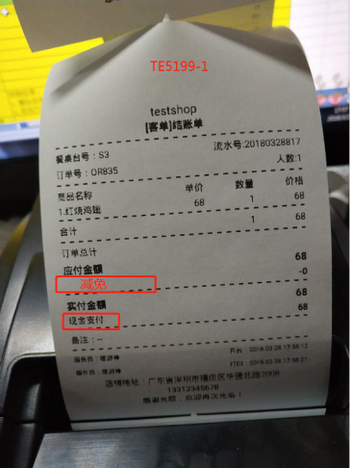 TE5199-1 | 是 | 通过
200 | 设置模块 | TE5200 | 打印菜品类别只有一行时应不能删除 | 欣吃货项目-点餐收银端 | 邓新慧 |  | 通过 | 中 | 关闭 |  |  | 变更需求，关闭
201 | 设置模块 | TE5201 | 打印机如未勾选“后厨点菜单”菜品类别应保存成功 | 欣吃货项目-点餐收银端 | 邓新慧 |  | 通过 | 中 | 关闭 |  |  | 变更需求，关闭
202 | 设置模块 | TE5202 | 打印指定菜品类别保存失败 | 欣吃货项目-点餐收银端 | 邓新慧 |  | 通过 | 中 | 已修复 | 系统异常退出 | 是 | 通过
203 | 设置模块 | TE5203 | 不同账户登录同一店铺打印机链接状态应默认已连接 | 欣吃货项目-点餐收银端 | 邓新慧 |  | 通过 | 中 | 已修复 |  | 是 | 通过
204 | 打印模块 | TE5204 | 反结账小票打印失败 | 欣吃货项目-点餐收银端 | 邓新慧 |  | 通过 | 中 | 已修复 |  | 是 | 通过
205 | 打印模块 | TE5205 | 小票上“餐桌台号”如超出长度“流水号”移下一行显示 | 欣吃货项目-点餐收银端 | 邓新慧 |  | 通过 | 中 | 已修复 |  | 是 | 通过
206 | 其它 | TE5206 | 管理员授权提交请求需提前验证必填输入项并应有相应的错误提示 | 欣吃货项目-点餐收银端 | 邓新慧 | 何俊龙 | 通过 | 中 | 已修复 | 1.需要管理员授权的按钮有“关闭并退款、退款、反结账” 2.“登录密码出错”改成“管理员账号或密码不正确” | 是 | 通过
207 | 订单模块 | TE5207 | 订单模块右上角“点单人”显示不正确 | 欣吃货项目-点餐收银端 | 邓新慧 | 何俊龙 | 通过 | 中 | 已修复 | 微信扫码下单的应显示“--”，PAD端点餐的应是操作员名称 | 是 | 通过
208 | 设置模块 | TE5208 | 检查更新功能 | 欣吃货项目-点餐收银端 | 邓新慧 |  | 通过 | 中 | 已修复 |  | 是 | 通过
209 | 订单模块 | TE5209 | 关闭待处理中未支付的订单，订单详情里的“实收金额”不显示 | 欣吃货项目-点餐收银端 | 邓新慧 | 何俊龙 | 通过 | 中 | 已修复 | 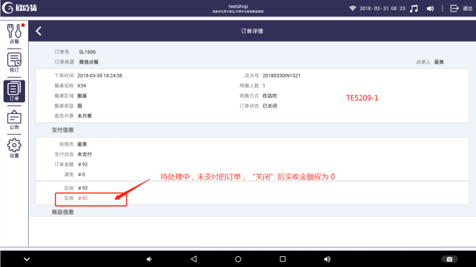 TE5209-1 | 是 | 通过
210 | 订单模块 | TE5210 | “关闭并退款”后该订单缺少关闭信息内容 | 欣吃货项目-点餐收银端 | 邓新慧 | 何俊龙 | 通过 | 中 | 已修复 | 属于关闭订单（含关闭信息） | 是 | 通过
211 | 待处理模块 | TE5211 | 微信下单后菜品余量减少，PAD端未点下单，不应扣减日备货量数 | 欣吃货项目-点餐收银端 | 邓新慧 | 何俊龙 | 通过 | 中 | 已修复 |  | 是 | 通过
212 | 点餐模块 | TE5212 | 菜品搜索如未输入内容应搜索不出菜品 | 欣吃货项目-点餐收银端 | 邓新慧 |  | 通过 | 中 | 已修复 |  | 是 | 通过
213 | 公告模块 | TE5213 | 分页组件“每页”下拉选择行数后应立即生效 | 欣吃货项目-点餐收银端 | 邓新慧 |  | 通过 | 中 | 已修复 | 跟订单的分页组件效果保持一致 | 是 | 通过
214 | 打印模块 | TE5214 | 自动下单开启后有新订单时应打印出相应的小票 | 欣吃货项目-点餐收银端 | 邓新慧 |  | 通过 | 中 | 已修复 | 结账单未打印 | 是 | 通过
215 | 打印模块 | TE5215 | 打包、赠送在小票上未显示 | 欣吃货项目-点餐收银端 | 邓新慧 | 何俊龙 | 通过 | 中 | 已修复 |  | 是 | 通过
216 | 待处理模块 | TE5216 | 待处理中订单的备注和备注内容间隔太宽 | 欣吃货项目-点餐收银端 | 邓新慧 |  | 通过 | 中 | 已修复 |  | 是 | 通过
217 | 待处理模块 | TE5217 | 点菜下单后的订单未立即到未付订单列表下 | 欣吃货项目-点餐收银端 | 邓新慧 | 何俊龙 | 通过 | 中 | 已修复 |  | 是 | 通过
218 | 设置模块 | TE5218 | PAD端菜品按热度排序应按总销量排序 | 欣吃货项目-点餐收银端 | 邓新慧 | 何俊龙 | 通过 | 中 | 已修复 |  | 是 | 通过
219 | 登录模块 | TE5219 | 登录页记住密码勾选与密码应无关联 | 欣吃货项目-点餐收银端 | 邓新慧 |  | 通过 | 中 | 已修复 |  | 是 | 通过
220 | 打印模块 | TE5220 | 小票“打印份数”不正确 | 欣吃货项目-点餐收银端 | 邓新慧 |  | 通过 | 中 | 已修复 |  | 是 | 通过
221 | 打印模块 | TE5221 | 微信扫码枪扫码支付成功，但结账单未打印 | 欣吃货项目-点餐收银端 | 邓新慧 |  | 通过 | 中 | 已修复 |  | 是 | 通过
222 | 结账模块 | TE5222 | 支付宝如上传的是静态收款码应可以手动结账 | 欣吃货项目-点餐收银端 | 邓新慧 |  | 通过 | 中 | 已修复 |  | 是 | 通过
223 | 其它 | TE5223 | 输入光标颜色不正确 | 欣吃货项目-点餐收银端 | 邓新慧 |  | 不通过 | 低 | 待处理 | 换正式屏时再测
224 | 订单模块 | TE5224 | 库存不足时点击“继续下单”后，订单的支付信息应收、实收金额不正确 | 欣吃货项目-点餐收银端 | 邓新慧 | 何俊龙 | 通过 | 中 | 已修复 | 预期输出：应收、实收金额应是剔除库存不足的菜品后的金额 实际输出：应收、实收金额未剔除库存不足的菜品金额 | 是 | 通过
225 | 待处理模块 | TE5225 | 待处理订单点击“下单”后如订单内所有菜品都不满足可以下单条件时应无“继续下单”按键 | 欣吃货项目-点餐收银端 | 邓新慧 |  | 通过 | 中 | 已修复 |  | 是 | 通过
226 | 点餐模块 | TE5226 | 定时上架时间段和手动切换上/下架 | 欣吃货项目-点餐收银端 | 邓新慧 | 何俊龙 | 通过 | 中 | 关闭 | 1.如设置定时上架时间段，“上架”时间点到会在菜单显示，“下架”时间点到会在菜单消失； 2.如已设置定时上架时间段，手动切换菜品上/下架，设置的时间段不会再生效。P | 是 | 需求变更，问题关闭
227 | 打印模块 | TE5227 | 小票缺少“餐位费”行 | 欣吃货项目-点餐收银端 | 邓新慧 |  | 通过 | 中 | 已修复 |  | 是 | 通过
228 | 点餐模块 | TE5228 | 不在设置的餐时时间段内，分类包括菜品都不显示在菜单中 | 欣吃货项目-点餐收银端 | 邓新慧 |  | 通过 | 中 | 关闭 | 实际输出： 1.下单时弹出提示菜品已下架 2.菜品还在菜单中 |  | 问题关闭
229 | 待处理模块 | TE5229 | 如菜品库存不足或已下架点击“下单并结账”应弹出可以剔除菜品提示框 | 欣吃货项目-点餐收银端 | 邓新慧 |  | 通过 | 中 | 已修复 |  | 是 | 通过
230 | 客显屏模块 | TE5230 | 客显屏界面餐位费显示 | 欣吃货项目-点餐收银端 | 邓新慧 |  | 通过 | 中 | 已修复 | 下单后餐位费不应保留上张订单的数据 | 是 | 通过
231 | 结账模块 | TE5231 | 结账页面支付成功后点击弹窗以外的区域时应不能关闭弹窗 | 欣吃货项目-点餐收银端 | 邓新慧 |  | 通过 | 中 | 已修复 |  | 是 | 通过
232 | 结账模块 | TE5232 | 对应的收款方式收款客显屏应显示相应的收款结果 | 欣吃货项目-点餐收银端 | 邓新慧 |  | 通过 | 中 | 已修复 | 实际输出： 挂过账以后，其他收款方式收款客显屏都显示挂账成功 | 是 | 通过
233 | 登录模块 | TE5233 | 选择登录店铺页面，店铺LOGO图片显示不正确 | 欣吃货项目-点餐收银端 | 邓新慧 |  | 通过 | 中 | 已修复 |  | 是 | 通过
234 | 点餐模块 | TE5234 | 返回点菜页面时如菜品库存不足应显示库存已空并不能点击 | 欣吃货项目-点餐收银端 | 邓新慧 |  | 通过 | 中 | 已修复 | 前置条件：菜品库存有2个 操作步骤： 1.选择菜品数量1个点击“结账”，返回点菜页面 2.再次选择该菜品数量1个点击“结账”，返回点菜页面 预期结果：该菜品应显示库存已空并不能点击 实际结果：该菜品还可点击，但下单或结账不成功 | 是 | 通过
235 | 其它 | TE5235 | 获取列表时失败或其他操作时提示“服务器忙”改为“加载失败，请重新操作” | 欣吃货项目-点餐收银端 | 邓新慧 |  | 通过 | 中 | 已修复 |  | 是 | 通过
236 | 结账模块 | TE5236 | 需配置的支付宝结算方式 | 欣吃货项目-点餐收银端 | 邓新慧 |  | 不通过 | 中 | 待定
237 | 预定模块 | TE5237 | 新增预定信息成功后应跳转至预定的日期且要显示该行内容 | 欣吃货项目-点餐收银端 | 邓新慧 |  | 通过 | 中 | 已修复 |  | 是 | 通过
238 | 订单模块 | TE5238 | 订单模块“应收金额”、“实收金额”排序不正确 | 欣吃货项目-点餐收银端 | 邓新慧 | 何俊龙 | 通过 | 中 | 已修复 | 1.应收金额升序、降序排序都不正确； 2.实收金额“--”的升序排最前，降序排最后。 | 是 | 通过
239 | 结账模块 | TE5239 | 结账页面中间的空白处应不能点击 | 欣吃货项目-点餐收银端 | 邓新慧 |  | 通过 | 中 | 已修复 | 实际结果： 1.点击空白处弹出菜品规格窗 | 是 | 通过
240 | 设置模块 | TE5240 | 在操作时，后台如下载完成弹出提示，关闭提示后再去设置的“关于”查看时，应显示“立即安装” | 欣吃货项目-点餐收银端 | 邓新慧 |  | 不通过 | 中 | 待处理
241 | 打印模块 | TE5241 | 打印指定菜品类别时同一分类下的菜品应只打印一张小票 | 欣吃货项目-点餐收银端 | 邓新慧 |  | 通过 | 中 | 已修复 |  | 是 | 通过
242 | 预定模块 | TE5242 | 新增预定信息页面餐桌类型选项如超出2行备注框不应超出 | 欣吃货项目-点餐收银端 | 邓新慧 |  | 通过 | 中 | 已修复 |  | 是 | 通过
243 | 点餐模块 | TE5243 | 登录后如菜品库存不足应显示库存不足效果和具体显示该菜品的金额 | 欣吃货项目-点餐收银端 | 邓新慧 |  | 通过 | 中 | 已修复 | 实际结果： 1.显示了库存不足的效果但金额全部为“¥15~¥20” | 是 | 通过
244 | 结账模块 | TE5244 | 配置好的微信支付的金额为0时，扫码枪和生成二维码应有错误提示信息 | 欣吃货项目-点餐收银端 | 邓新慧 |  | 不通过 | 中 | 待处理
245 | 点餐模块 | TE5245 | 点餐后进入结账页面但未支付时切换其他模块，再次点餐时菜单应不出现上一张点的菜品的气泡 | 欣吃货项目-点餐收银端 | 邓新慧 |  | 通过 | 中 | 已修复 | 点餐→结账→切换其他模块→切换回点餐模块→再点餐（上一张订单点的菜会出现气泡） | 是 | 通过

Sheet3
问题总数 | 致命问题 | 一般问题 | 轻微问题
230 | 4 | 185 | 41

问题严重程度分布图

 | 登录模块 | 点餐模块 | 待处理模块 | 结账模块 | 订单管理模块 | 预定模块 | 系统公告模块 | 基础设置模块 | 打印小票模块 | 客显屏模块 | 其它
合计（缺陷个数） | 13 | 63 | 20 | 22 | 31 | 18 | 9 | 22 | 18 | 7 | 7
缺陷统计图

